Presentación
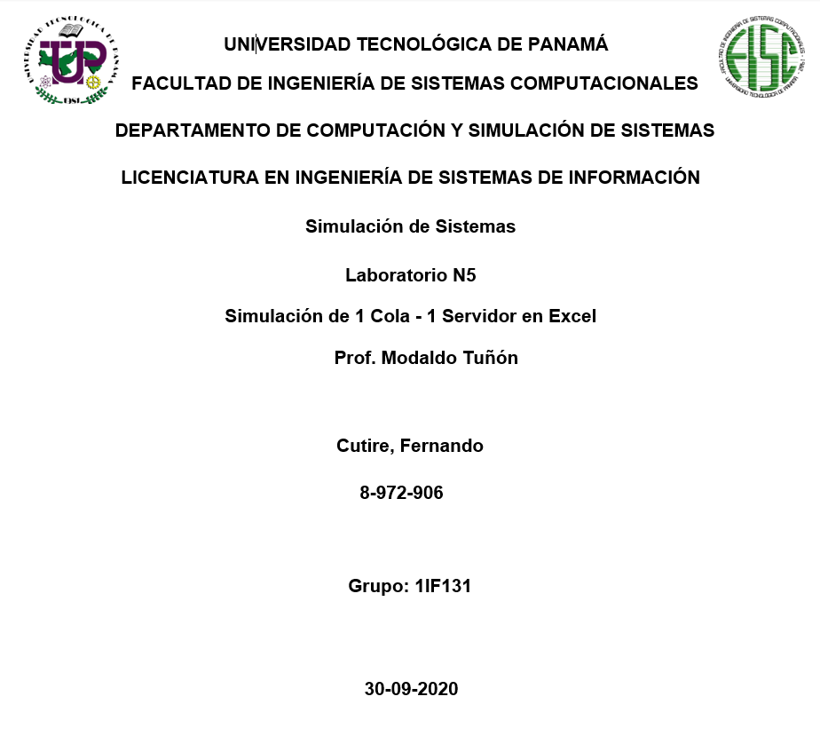

Índice
Índice
1-Presentación
2-Índice
3-Introducción
4-Explicación detallada del problema
5-Datos
6-Presentación de los cálculos
7-Análisis de Resultados
8-Recomendaciones
9-Conclusiones
10-Bibliografía

Introducción
Introducción



En el desarrollo de este laboratorio emplearemos el concepto de teoría de colas donde aplicamos simulaciones dentro de un archivo de Excel. Dado el objetivo de codificar un listado de tiempos de entre arribo, y tiempos de servicio suministrados por el facilitador.

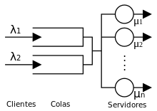

Como mencionamos anteriormente, emplearemos el concepto de teoría de colas. Así que haremos una pequeña introducción. La teoría de colas es el estudio matemático de las colas o líneas de espera dentro de un sistema. Esta teoría estudia factores como el tiempo de espera medio en las colas o la capacidad de trabajo del sistema sin que llegue a colapsar. Dentro de las matemáticas, la teoría de colas se engloba en la investigación de operaciones y es un complemento muy importante a la teoría de sistemas y la teoría de control. Se trata así de una teoría que encuentra aplicación en una amplia variedad de situaciones como negocios, comercio, industria, ingenierías, transporte y logística o telecomunicaciones.

Explicación detallada del probl
Explicación detallada del problema

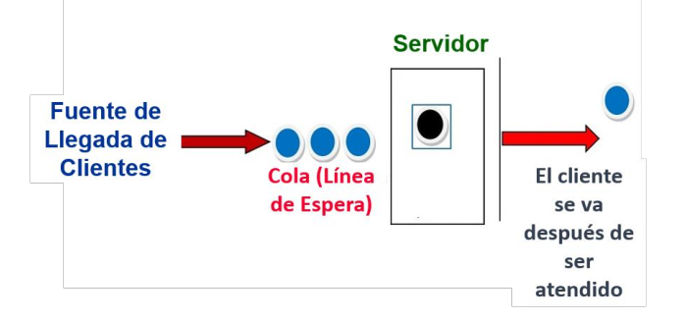

Los Clientes llegan a un sistema de una cola y un servidor (canal). Resulta que si el servidor (Mecanismos de Servicio) está libre, entonces el servidor lo atiende. Si está ocupado , el cliente tiene que esperar en la cola. En el caso de que el servidor no tenga clientes en la cola, podemos decir que el servidor está ocioso. Empleados los datos suministrados (los tiempos de llegada y servicio de los cliente) calcularemos en excel un modelo amigable que explique estos sucesos mediante una simulación.

Análisis de Resultados
Análisis de Resultados

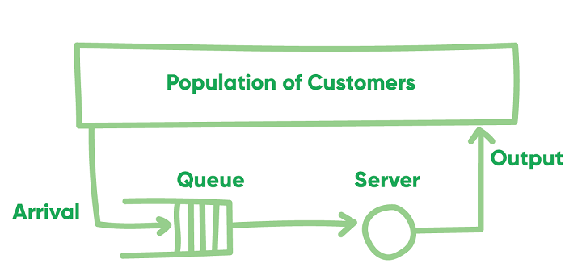

 | La teoría de las colas es el estudio del movimiento de personas, objetos o información a través de una línea. ... A menudo utilizada como una herramienta de gestión de operaciones, la teoría de las colas puede abordar las deficiencias de personal, programación y servicio al cliente. Algunas colas son aceptables en los negocios. Si nunca hay cola, es señal de exceso de capacidad.

 | Análisis de Resultados

 | Existen tiempos específicos de servidor en ocio , dando un tiempo de ocio total en el servidor de 1 hora con 50 minutos

 | El máximo de clientes en cola que se obtuvo durante la simulación fue de 52 clientes en cola.

Recomendaciones
Recomendaciones

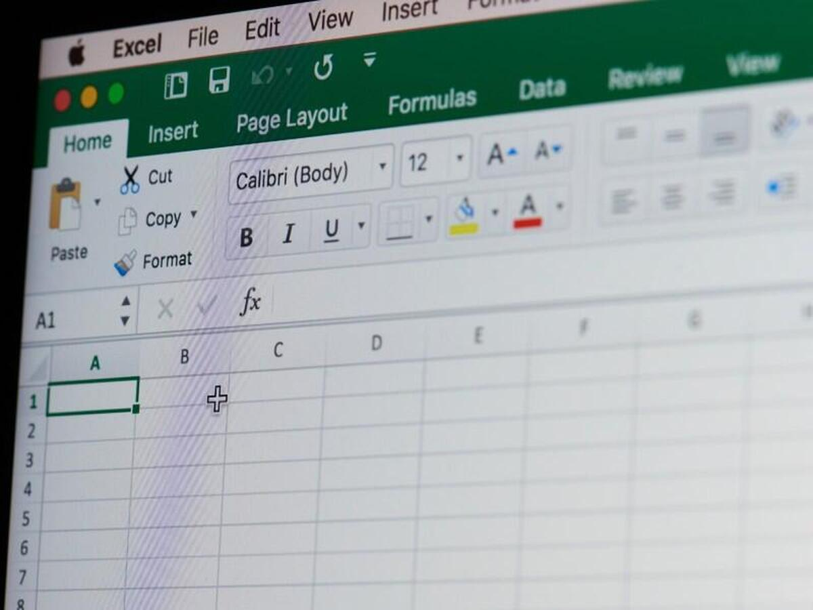

Se recomienda: Comprender el uso de los comandos IF, LOOKUP and RANDOM en Excel, entre otros y Repetir el experimento 1,000 veces.

Conclusión
Conclusiones



Se recomienda: Comprender el uso de los comandos IF, LOOKUP and RANDOM en Excel, entre otros y Repetir el experimento 1,000 veces.

La teoría de colas es el estudio matemático de las colas o líneas de espera dentro de un sistema.

Los Clientes llegan a un sistema de una cola y un servidor (canal). Resulta que si el servidor (Mecanismos de Servicio) está libre, entonces el servidor lo atiende.

